Hoja2
Categoría | Origen | Destino | Ingredientes
Verduras y Hierbas | IRN | PUE | 5
Verduras y Hierbas | KAZ | PUE | 1
Condimentos, Aceites y Endulzantes | IND | VER | 9
Carnes y Mariscos | ESP | VER | 6
Condimentos, Aceites y Endulzantes | ESP | PUE | 24
Lácteos y Huevos | CHN | CMX | 4
Verduras y Hierbas | GRC | VER | 1
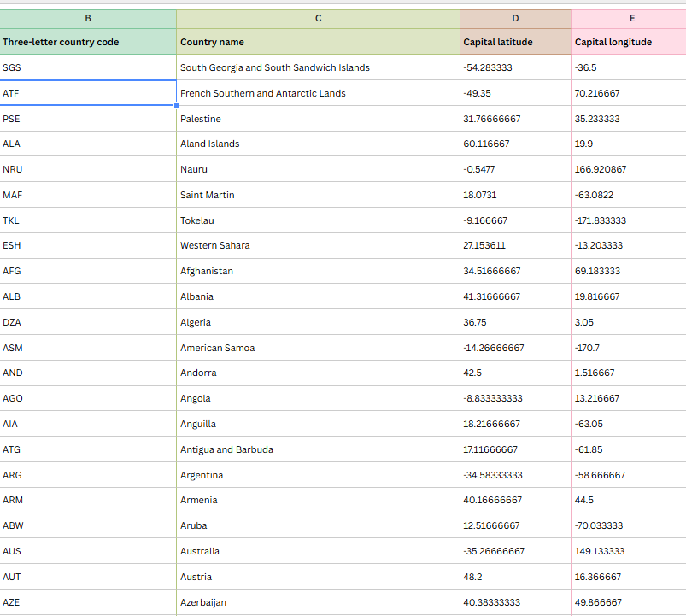
Condimentos, Aceites y Endulzantes | ITA | PUE | 5
Condimentos, Aceites y Endulzantes | LKA | VER | 1
Carnes y Mariscos | TLA | TLA | 2
Condimentos, Aceites y Endulzantes | IND | COL | 2
Lácteos y Huevos | FRA | CMX | 17
Frutas | IND | VER | 9
Lácteos y Huevos | TUR | JAL | 1
Condimentos, Aceites y Endulzantes | EGY | PUE | 2
Condimentos, Aceites y Endulzantes | GRC | CMX | 2
Carnes y Mariscos | CHN | CMX | 4
Condimentos, Aceites y Endulzantes | IDN | VER | 2
Leguminosas, Semillas y Nueces | IRN | ZAC | 4
Condimentos, Aceites y Endulzantes | ITA | CMX | 9
Granos y Cereales | ESP | PUE | 24
Condimentos, Aceites y Endulzantes | TUR | ZAC | 2
Verduras y Hierbas | IRN | ZAC | 4
Verduras y Hierbas | GRC | CMX | 2
Verduras y Hierbas | PER | VER | 1
Verduras y Hierbas | ITA | PUE | 5
Condimentos, Aceites y Endulzantes | SYR | PUE | 2
Verduras y Hierbas | IND | VER | 9
Lácteos y Huevos | CHE | CHH | 1
Granos y Cereales | CHN | VER | 2
Condimentos, Aceites y Endulzantes | FRA | PUE | 5
Condimentos, Aceites y Endulzantes | PHL | VER | 2
Verduras y Hierbas | ESP | VER | 6
Carnes y Mariscos | SIN | SIN | 1
Condimentos, Aceites y Endulzantes | EGY | CMX | 2
Harinas y Masas | ESP | PUE | 24
Carnes y Mariscos | ESP | CMX | 13
Condimentos, Aceites y Endulzantes | PUE | PUE | 14
Granos y Cereales | ESP | TLA | 1
Condimentos, Aceites y Endulzantes | HID | HID | 2
Frutas | BRA | VER | 2
Condimentos, Aceites y Endulzantes | ESP | CMX | 13
Condimentos, Aceites y Endulzantes | ESP | GUA | 1
Condimentos, Aceites y Endulzantes | GRC | PUE | 1
Lácteos y Huevos | OAX | OAX | 7
Condimentos, Aceites y Endulzantes | IND | PUE | 1
Leguminosas, Semillas y Nueces | IDN | VER | 2
Condimentos, Aceites y Endulzantes | IRN | PUE | 5
Condimentos, Aceites y Endulzantes | CMX | CMX | 4
Granos y Cereales | CHN | CMX | 4
Condimentos, Aceites y Endulzantes | PHL | GRO | 2
Condimentos, Aceites y Endulzantes | JAL | JAL | 6
Carnes y Mariscos | CMX | CMX | 4
Condimentos, Aceites y Endulzantes | CHN | CMX | 4
Condimentos, Aceites y Endulzantes | FRA | ZAC | 2
Condimentos, Aceites y Endulzantes | FRA | CMX | 17
Harinas y Masas | SON | SON | 5
Condimentos, Aceites y Endulzantes | BRB | VER | 1
Leguminosas, Semillas y Nueces | ESP | CMX | 13
Lácteos y Huevos | JAL | JAL | 6
Frutas | KAZ | CHH | 1
Carnes y Mariscos | PUE | PUE | 14
Carnes y Mariscos | SON | SON | 5
Condimentos, Aceites y Endulzantes | TAB | TAB | 1
Carnes y Mariscos | VER | VER | 3
Lácteos y Huevos | CHH | CHH | 1
Lácteos y Huevos | ESP | PUE | 24
Carnes y Mariscos | FRA | MIC | 1
Frutas | FRA | PUE | 5
Carnes y Mariscos | JPN | BCN | 2
Verduras y Hierbas | PUE | PUE | 14
Condimentos, Aceites y Endulzantes | TUR | CMX | 1
Condimentos, Aceites y Endulzantes | DEU | PUE | 1
Carnes y Mariscos | ESP | NLE | 2
Lácteos y Huevos | CMX | CMX | 4
Condimentos, Aceites y Endulzantes | CHN | PUE | 2
Condimentos, Aceites y Endulzantes | CHN | VER | 2
Frutas | ESP | PUE | 24
Condimentos, Aceites y Endulzantes | ESP | QUE | 1
Verduras y Hierbas | ITA | CMX | 9
Lácteos y Huevos | MIC | MIC | 1
Condimentos, Aceites y Endulzantes | OAX | OAX | 7
Condimentos, Aceites y Endulzantes | VER | VER | 3
Condimentos, Aceites y Endulzantes | PNG | VER | 1
Condimentos, Aceites y Endulzantes | N/A | GRO | 1
Carnes y Mariscos | DEU | CMX | 1
Condimentos, Aceites y Endulzantes | BRA | VER | 2
Verduras y Hierbas | CMX | CMX | 4
Granos y Cereales | CHN | MOR | 1
Condimentos, Aceites y Endulzantes | CHN | MIC | 1
Frutas | USA | CHH | 1
Leguminosas, Semillas y Nueces | USA | COA | 1
Lácteos y Huevos | USA | CMX | 1
Leguminosas, Semillas y Nueces | EGY | CMX | 2
Condimentos, Aceites y Endulzantes | ESP | NLE | 2
Condimentos, Aceites y Endulzantes | ESP | GRO | 1
Condimentos, Aceites y Endulzantes | ESP | VER | 6
Leguminosas, Semillas y Nueces | ESP | PUE | 24
Condimentos, Aceites y Endulzantes | ETH | VER | 1
Condimentos, Aceites y Endulzantes | FRA | JAL | 1
Lácteos y Huevos | FRA | QUE | 2
Verduras y Hierbas | FRA | CMX | 17
Harinas y Masas | FRA | CMX | 17
Frutas | GEO | QUE | 1
Condimentos, Aceites y Endulzantes | GUA | GUA | 2
Lácteos y Huevos | GUA | GUA | 2
Condimentos, Aceites y Endulzantes | GRO | GRO | 2
Condimentos, Aceites y Endulzantes | IND | CMX | 1
Frutas | IND | CHP | 1
Granos y Cereales | GBR | PUE | 1
Condimentos, Aceites y Endulzantes | IRN | DUR | 1
Frutas | ITA | AGU | 1
Condimentos, Aceites y Endulzantes | JPN | BCN | 2
Condimentos, Aceites y Endulzantes | LBN | OAX | 1
Condimentos, Aceites y Endulzantes | MAR | PUE | 1
Carnes y Mariscos | NOR | PUE | 1
Frutas | OAX | OAX | 7
Condimentos, Aceites y Endulzantes | PRT | OAX | 1
Condimentos, Aceites y Endulzantes | ESP | SON | 1
Condimentos, Aceites y Endulzantes | SON | SON | 5
Condimentos, Aceites y Endulzantes | SDN | VER | 1
Condimentos, Aceites y Endulzantes | TLA | TLA | 2
Carnes y Mariscos | ESP | TOL | 1
Condimentos, Aceites y Endulzantes | TUR | MOR | 1
Condimentos, Aceites y Endulzantes | TUR | PUE | 1

